Vragen_en_antwoorden_tbv NVI 2
Tweede Nota van Inlichtingen WMO Hulpmiddelen en scootmobielpools Datum: 5 februari 2026
Ref. Nr. | Perceel | Onderwerp | Vraag | Antwoord
69 | Wmo Hulpmiddelen, Scootmobiel pools | Concept overeenkomst 5.4 Vraag 54 NvI 1 | Het CBS geeft aan op haar website: Direct aan het einde van een verslagmaand of kort daarna worden cijfers van de snelle raming gepubliceerd. Deze cijfers zijn niet geschikt om te gebruiken voor indexering. Er worden daarom bij de snelle raming geen indexcijfers gepubliceerd. De mutaties van de snelle raming worden als voorlopig gekenmerkt. Na de snelle raming volgt de eerste publicatie van alle indexcijfers en mutaties over de verslagmaand. Deze cijfers zijn ook voorlopig. Een maand later worden de cijfers over diezelfde verslagmaand definitief. Verschillen tussen de voorlopige en de definitieve indexcijfers komen door nagekomen brongegevens. 1) Kunt u bevestigen dat u voor de indexering (refertemaand oktober) uitgaat van de definitieve gepubliceerde indexering? Ondanks dat deze niet eerder gepubliceerd worden dan in de eerste of tweede week december? 2) Wilt u mede gelet op de korte doorlooptijd naar 1 januari heroverwegen om dan 1 of 2 maanden eerder als refertemaand voor de CPI te hanteren. Zoals september of augustus ? | 1). Ja, de aanbestedende dienst bevestigt dit. 2). Nee, de referentiemaand blijft oktober.
70 | Wmo Hulpmiddelen, Scootmobiel pools | Concept overeenkomst 5.4 Vraag 53 NvI 1 | U beschrijft in uw beantwoording op CPI alle huishoudens 2015=100 (bestedingscategorie 000000 Alle bestedingen) indexcijfers die niet overeenkomen met de dataset van het CBS-CPI. Voor zover wij kunnen beoordelen zijn dit respectievelijk oktober 2023 (127,73) en oktober 2024 (132,26). Op basis van uw formule is dan de indexering 3,5%. 1) Kunt u bevestigen dat wij voorgaande aannames inzake de CPI berekening juist hebben beschreven, indien niet kunt u dat dan toelichten? Kloppen vervolgens de onderstaande twee aanames: 2) U beantwoord niet de vraag inzake de berekening OVA. Klopt onze aanname dat u bijgaande formule hanteert inzake indexering OVA (30% deel) per 1-1-2028: Ova - NZA voorlopig indexcijfer 2028 + verschil (voorlopig NZA OVA 2027 en definitief NZA OVA 2027) = indexcijfer 3) OVA index = 30% en de CPI index = 70% en tezamen is dit het indexcijfer per 1-1-2028 | 1). Ja, de berekening is correct. 2). Niet correct. Het OVA indexcijfer dat wordt gehanteerd is het OVA indexcijfer van het voorafgaande jaar. Per 1 januari 2028 mag geïndexeerd worden met het gepubliceerde OVA indexcijfer 2027. 3). Dit is correct.
71 | Wmo Hulpmiddelen, Scootmobiel pools | conceptovereenkomst 7.1 | U schijft: "Per kwartaal en jaarlijks dient opdrachtnemer aan opdrachtgever een managementrapportage te leveren aan bovengenoemde contactpersonen. De eisen aan de inhoud van de managementrapportage staan beschreven in het Programma van Eisen." In het PvE staat hierover echter geen verwijzing. Kunt dit u dit toelichten? | In de kwartaalrapportages moet minimaal de onderstaande informatie opgenomen worden. Perceel 1 WMO hulpmiddeln: zie hoofdstuk 1.4.4. van de leidraad en bij aanvang van de opdracht zal de aanbestedende dienst in overleg treden met de leveranciers over de verdere invulling van de rapportages. Perceel 2 Scootmobiel pools De leverancier levert een managementrapportage (per kwartaal) aan de aanbestedende dienst met minimaal de volgende informatie plus voor de sturingsonderdelen als benoemd bij beantwoording vraag 80: • Gebruik en bezetting: de opdrachtnemer levert data aan over het gebruik van de scootmobielpools, zodat de opdrachtgever kan beoordelen of opschaling of afschaling van de voorziening nodig is. • Service, onderhoud en veiligheid: de rapportages bevatten gegevens over storingen, klachten en pechgevallen, inclusief de genomen maatregelen, de termijn waarbinnen deze zijn opgelost en de impact op de gebruikers van de pool. Bij aanvang van de opdracht zal de aanbestedende dienst in overleg treden met de leverancier over de verdere invulling van de rapportages.
72 | Wmo Hulpmiddelen, Scootmobiel pools | leidraad 1.4.4 Vraag 67 NvI 1 | 1) Dit antwoord lijkt tegenstrijdig met uw antwoorden op vraag 3 en 21. Kunt u bevestigen dat de de eisen vanaf 1.4.3 van toepassing zijn op zowel perceel 1 als 2. 2) Waar dient inschrijver servicenormen aan te geven bij een inschrijving op alleen perceel 1? | 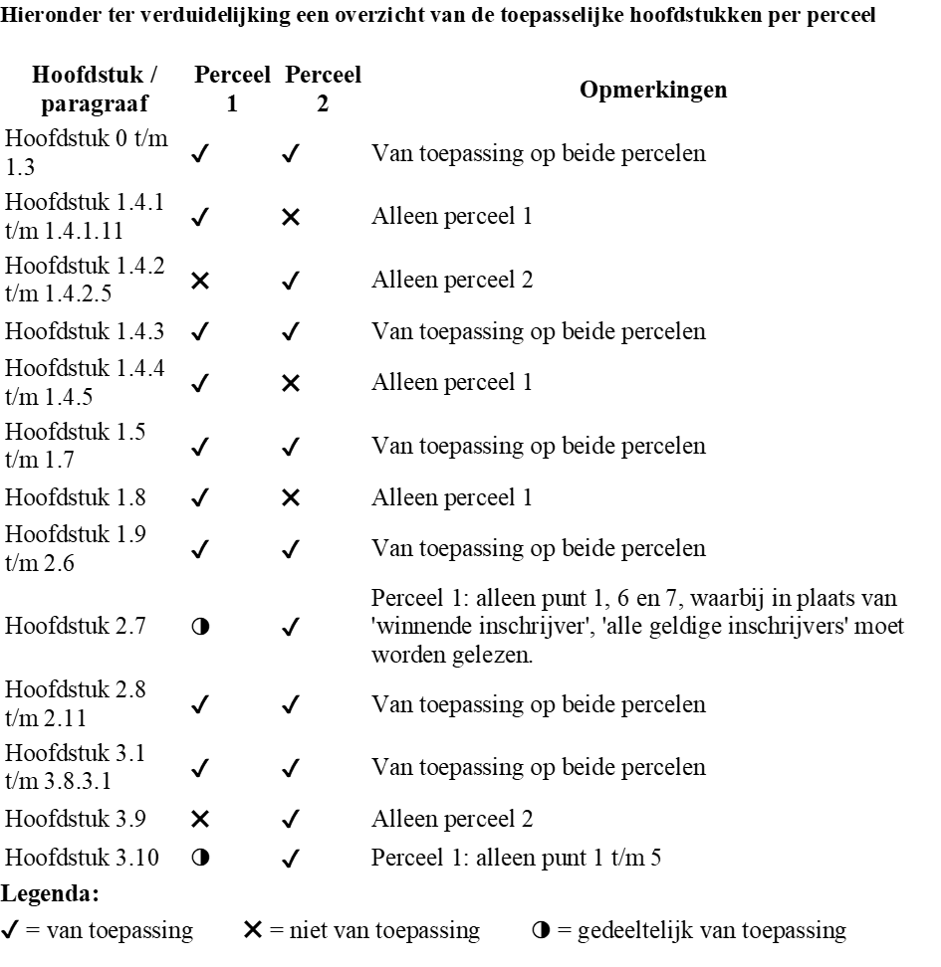 1).
 |  |  |  | 2). De verplichting om voor de onderdelen servicenormen, communicatie en optimalisatie zoals gesteld in hoofstuk 1.4.4 inschrijvingsleidraad (perceel 1) bij inschrijving een voorstel in te dienen komt te vervallen. Voor de onderdelen waarvoor in het Programma van Eisen geen eisen zijn opgenomen, maakt de aanbestedende dienst nadere afspraken met de partijen aan wie de opdracht wordt gegund. De aansturing van deze onderdelen vindt plaats op basis van deze nadere afspraken.
73 | Wmo Hulpmiddelen | Leidraad 1.4.1 Vraag 63 NvI 1 | Bent u bereid een extra categorie voor douchestoelen toe te voegen: op poten, en in hoogte verstelbaar? | Nee
74 | Wmo Hulpmiddelen | Categorieën Vraag 42 NvI 1 | 1) U benoemt categorie 2H. Deze komt niet voor op de huidige Product indeling Hulpmiddelen. Kunt de specificaties van de productgroep 2H nog toesturen (nieuwe bijlage Product indeling Hulpmiddelen)? 2) In 2f is een elektrische hulpaandrijving voor de gebruiker waarbij u aangeeft dat deze aan en afkoppelbaar dient te zijn. Bent u bereid om dit aan te passen naar; Geïntegreerd of aan- en afkoppelbaar? | 1. Cat 2 H Rolstoel incl. duwondersteuning niet afneembaar: Rolstoel inclusief geïntegreerde duwondersteuning. Gebruik voor binnens- en buitenshuis en de zithouding is permanent instelbaar. Het gebruik is hoofdzakelijk van een lange aaneengesloten gebruiksduur. 2. Akkoord.
75 | Wmo Hulpmiddelen | Vraag 31 NvI 1 | Naast een gedetailleerd uitstaand bestand geeft een overzicht van innames en leveringen een nog duidelijker beeld van opdracht. Het aantal handelingen biedt de basis voor een verantwoorde calculatie. Het geeft inschrijvers een duidelijker beeld waarmee rekening moet worden gehouden (logistieke handelingen en mogelijke trends) voor een goede uitvoer van de opdracht. Vandaar nogmaals ons verzoek. | Deze data heeft de aanbestedende dienst niet op hulpmiddel niveau beschikbaar.
76 | Scootmobiel pools | Leidraad 3.9 | Uw antwoord geeft aanleiding tot enige twijfel: het lijkt alsof een antwoord in uw format mogelijk leidt tot een hogere score dan een vrij format. Kunt u bevestigen dat het kiezen van een eigen format geen invloed op de beoordeling heeft? | Nee, dit heeft geen invloed.
77 | Wmo Hulpmiddelen | Leidraad 1.4.2 Vraag 28 NvI 1 | U geeft duidelijk aan met iWmo te willen gaan werken. Kunt u aangeven hoe de huidige aanvragen verlopen? | De aanvragen lopen op dit moment via de portalen van de huidige aanbieders.
78 | Scootmobiel pools | Vraag 27 NvI 1 | 1) U geeft aan dat u bij een andere aanbesteding wel nagelvaste voorzieningen heeft uitgevraagd. Inschrijver wil u erop wijzen dat u verwijst naar een aanbesteding die juist specifiek nagelvaste voorzieningen uitvraagt en onderhavige aanbesteding (wmo-hulpmiddelen) dat juist niet doet. Vandaar nogmaals ons verzoek om deze bepaling te verwijderen. 2) Kunt u toelichten waarom u van mening bent dat onze bewering van de CPV codes niet juist is? | 1). Nee, hiermee gaat de aanbestedende dienst niet akkoord, want zij wil dat één leverancier verantwoordelijk is voor de complete voorziening inclusief de aanleg en overige verwante zaken. 2). De CPV codes zijn hier niet relevant. De aanbestedende dienst kan zelf bepalen welke werkzaamheden/leveringen in de opdracht worden opgenomen.
79 | Wmo Hulpmiddelen, Scootmobiel pools | Aanbestedingsleidraad, p. 11, 1.4.1.8. Vraag 14 NvI 1 | Is onze aanname correct dat wij kosten voor opzet, oneigenlijk gebruik, schuld en/of grove nalatigheidverhalen (uiteraard iom gemeente) direct bij cliënten kunnen declareren? | Dit is correct.
80 | Wmo Hulpmiddelen, Scootmobiel pools | Aanbestedingsleidraad, p. 14, 1.4.4 Vraag 11 NvI 1 | Uw antwoord lijkt tegenstrijdig met andere antwoorden. Kunt u voor de eenduidigheid aangeven welke eisen voor welk perceel van toepassing zijn? | Zie ook antwoord vraag 72. De aanbestedende dienst voegt daarnaast het hoofdstuk 1.4.4.1 sturing pool scootmobiel toe. Dit hoofstuk is alleen van toepassing op perceel 2. 1.4.4.1 Sturing sturing pool scootmobiel toel Sturing door Opdrachtgever vindt onder meer plaats op de volgende elementen (scootmobielpool): ▪ Financiële continuïteit van de Opdrachtnemer Opdrachtgever wil graag inzicht in dat de financiële en economische draagkracht van Opdrachtnemer zodanig blijft dat de continuïteit van zijn dienstverlening in het kader van deze Overeenkomst niet in gevaar komt. ▪ Servicenormen Opdrachtnemer heeft bij de gunningscriteria een voorstel gedaan voor de invulling van servicenormen, waaronder reparatietijden, en Opdrachtgever zal sturen op de uitvoering hiervan. ▪ Communicatie Opdrachtnemer heeft bij de inschrijving een voorstel gedaan voorde invulling van communicatie aan gebruikers en aan Opdrachtgever. De gemeente zal sturen op de uitvoering hiervan. ▪ Klachtafhandeling Opdrachtnemer dient aan de gemeente aan te geven hoeveel klachten over een bepaalde periode zijn binnengekomen, met welke redenen en of deze naar tevredenheid van de klant en binnen de normen zijn afgehandeld. De gemeente zal sturen op de uitvoering hiervan. Opdrachtnemer dient ieder kwartaal een managementrapportage aan te leveren waar minimaal de bovengenoemde sturingselementen in zijn opgenomen plus onderdelen als benoemd bij beantwoording vraag 71. Deze rapportage vormt de basis voor de periodieke gesprekken tussen de gemeente en Opdrachtnemer.
81 | Wmo Hulpmiddelen, Scootmobiel pools | 67 Aanbestedingsleidraad 14 1.4.4 | U geeft aan dat dit voor beide percelen geldt. Er hoeft voor het perceel Wmo Hulpmiddelen geen invulling afgegeven te worden. Kun u verduidelijken hoe u dit voor beide percelen ziet? U geeft immers voor Eis E6 in het pakket van eisen ook aan dat dit alleen voor het perceel Scootmobiel pools geldt. | Zie antwoord 72. Ten aanzien van E6 geldt dat de aanbestedende dienst voorafgaand aan definitieve gunning afspraken maakt met de leveranicers over het verhelpen van overige storingen en reparaties. Dit geldt voor beide percelen. Beantwoording met betrekking tot dit onderwerp bij de gunningscriteria is niet van toepassing.
82 | Wmo Hulpmiddelen | 42 categorie indeling | In uw antwoord geeft u aan dat de Ibis met Powersupport valt in categorie 2H. In de bijlage met de productindeling is deze categorie echter niet opgenomen. Wij verzoeken u deze alsnog op te nemen, inclusief het tarief wat daarbij zal gelden. | Zie antwoord vraag 74. Prijs: 156,91
83 | Wmo Hulpmiddelen | 16 Aanbestedingsleidraad 7 1.1 Inleiding | U geeft aan dat de zin in de leidraad niet correct is met betrekking tot het postcodegebied. Echter refereert u in uw antwoord van vraag 33 wel naar een toekenning op postcodegebied tot de 1e KTO bekend is. Wij verzoeken u een eenduidig antwoord te verstrekken. | Het antwoord op vraag 33 is niet correct. Er wordt geen verdeling op postcode gebied gehanteerd. De zin uit hoofdstuk 1.1. ' Als er geen voorkeur is, wijst de gemeente een leverancier toe op basis van het postcodegebied van de inwoner, of de levertijden van de te leveren hulpmiddel' wordt vervangen door Als er geen voorkeur is, wijst de gemeente een leverancier toe op basis van het KTO cijfer. Het eerste half jaar op basis van het landelijke KTO cijfer, daarna het Haarlemmermeerse KTO. Tenzij de inwoner al een hulpmiddel heeft, dan zal de opdracht verleend worden aan de leverancier die het eerdere hulpmiddel heeft geleverd. Bij aanvang van de opdracht, zal de verdeling plaatsvinden conform antwoord vraag 90.
84 | Wmo Hulpmiddelen | 11 Aanbestedingsleidraad 14 1.4.4. Sturing | U geeft aan dat de aanname niet klopt, waarmee u in feite zegt dat dit voor beide percelen geldt. Voor het perceel Wmo Hulpmiddelen dient de inschrijver echter géén gunningscriteria af te geven. Kunt u derhalve verduidelijken waarom de aanname niet zou kloppen? | Zie antwoord vraag 72.
85 | Wmo Hulpmiddelen | 8 Aanbestedingsleidraad 16 1.8 | Bij de NvI 1 is de bijlage voor SROI gepubliceerd. In de tabel die is opgenomen in dit document lezen wij dat het hebben van een PSO certificering leidt tot korting op de SROI verplichting. In vergelijkbare aanbestedingen is het dan vervolgens ook zo dat indien de inschrijver inkoopt bij fabrikant/ leveranciers die tevens een PSO certificering hebben er een extra korting wordt gegeven. Bijvoorbeeld indien de fabrikant PSO trede 3 gecertificeerd is, kan een extra korting van 30% over de waarde van de inkopen worden toegerekend aan de SROI verplichting. Mogen wij aannemen dat dit ook voor deze aanbesteding geldt? | Inkopen bij 30+ gecertificeerde PSO-bedrijven mogen opgevoerd worden voor Social Return. De facturen van bedrijven die op Buy Social staan tellen ook mee. Als een onderaannemer op het project voor de PSO gecertificeerd is dan mag het deel van de kosten die zij op het project vertegenwoordigen opgevoerd worden voor social return met de korting die voor hun trede geldt. Facturen van leveranciers/fabrikanten die geen erkend sociaal bedrijf zijn en die alleen een PSO trede 1 t/m 3 hebben tellen niet mee voor social return bij ons.
86 | Wmo Hulpmiddelen | Antwoord 32 | Kunt u verduidelijken welke KTO scores u hanteert? Naar ons idee zijn deze nog niet beschikbaar bij de start van de overeenkomst. | De aanbieders dienen zelf een KTO onderzoek uit te laten voeren en de score te delen met de aanbestedende dienst. De aanbieders moeten binnen 6 maanden na ingangsdatum van de overeenkomst een KTO onderzoek binnen de gemeente Haarlemmermeer hebben uitgevoerd. Na de eerste 6 maanden moeten de aanbieders elk kwartaal een KTO onderzoek laten uitvoeren door een onafhankelijk bureau.
87 | Wmo Hulpmiddelen | Antwoord 28 | De nu opgenomen verwijzing biedt geen antwoord op de vraag. Kunt u de vraag alsnog beantwoorden? | Zie antwoord vraag 77.
88 | Wmo Hulpmiddelen, Scootmobiel pools | Antwoord 21 | Kunt u dan specificeren welke eisen gelden voor welk perceel? | Zie antwoord vraag 72.
89 | Wmo Hulpmiddelen | Antwoord 18 | Mogen we uit uw antwoord concluderen dat de genoemde 2% een streefgetal is, maar dat toestemming van de gemeente voor een toewijzing in de buitencategorie altijd leidend zal zijn? | De basis is het kernassortiment indien nodig kan met toestemming van de gemeente uitgeweken worden naar de buitencategorie. De aanbestedende dienst wenst dit percentage zo laag mogelijk te houden en de aanbieder is hiervoor medeverantwoordelijk. Het vermelde percentagen van maximaal 2% is hierbij inderdaad een streefgetal.
90 | Wmo Hulpmiddelen | Antwoord 16 | Waar gaat u de in uw antwoord genoemde levertijden op baseren? | De aanbestedende dienst gaat geen verdeling op levertijden uitvoeren, dit komt te vervallen, zie ook antwoord vraag 83. Indien de inwoner zelf geen keuze maakt, geldt voor de eerste zes maanden na ingansdatum van de overeenkomst het landelijke KTO cijfer van de aanbieders. Bij een aanvraag wordt de aanbieder die het hoogste KTO cijfer heeft, geselecteerd om te leveren. Indien meerdere leveranciers hetzelfde KTO cijfer hebben behaald, wordt gedurende de eerste zes maanden de aanbieder gecontracteerd die niet onder de afgelopen overeenkomst heeft geleverd. Indien dit meerdere aanbieders betreft treedt de gemeente met de aanbieders in overleg. Indien de aanvraag een inwoner betreft die al een hulpmiddel bij een door de aanbestedende dienst gecontracteerde aanbieder heeft ontvangen, dan zal deze aanbieder de aanvraag voor dit hulpmiddel mogen vervullen. Leveranciers moeten binnen zes maanden na ingang van de overeenkomst het KTO cijfer beschikbaar hebben voor de leveringen en dienstverlening die voor de gemeente Haarlemmermeer zijn uitgevoerd. Na zes maanden vindt verdeling plaats op basis van de KTO cijfers van de gemeente Haarlemmermeer.
91 | Wmo Hulpmiddelen, Scootmobiel pools | Antwoord 11 | In paragraaf 1.4.4 schrijft u 3 keer: “Opdrachtnemer heeft bij de inschrijving een voorstel gedaan voor de invulling van….” Wat verwacht u van Opdrachtnemer als voorstellen in de inschrijving voor perceel 1? U heeft voor dat perceel alle normen voorgeschreven, toch? | Zie antwoord 72
92 | Wmo Hulpmiddelen, Scootmobiel pools | NVI 15 | U heeft een antwoord verwijderd. U vermeld in andere antwoorden hiernaar terwijl antwoord 15 is verwijderd. Dit lijkt niet goed te gaan. Wil u dit rectificeren en de juiste antwoorden delen? | De wens om per regio één leverancier te contracteren komt te vervallen.
93 | Wmo Hulpmiddelen, Scootmobiel pools | NVI 53 | Uw voorbeeld lijkt niet correct te zijn. U hanteert een indexcijfer 2023 en 2024 om prijs nieuw te bepalen voor 1-1-2026. Als u prijs oud op 1 januari zou zetten dan klopt uw voorbeeld wel. | Het voorbeeld is gebaseerd op een prijsbepaling per 1 januari 2025. Prijs oud is de prijs die tot en met 31 december 2024 geldt.
94 | Wmo Hulpmiddelen, Scootmobiel pools | NVI 2 | Door niet instemmen met een eerste indexmoment van 1-1-2027 gaat u voorbij aan de marktontwikkelingen. Dit heeft impact op de gehele contractduur en kan hierdoor ook impact hebben op de performance van de leveranciers. Graag vernemen wij wat uw onderbouwing is om niet per 1-1-2027 te indexeren. | Akkoord, het eerste indexmoment is 1 januari 2027.
95 | Wmo Hulpmiddelen, Scootmobiel pools | NVI 67 | U stelt dat voorstel-vereisten (servicenormen, communicatie, optimalisatie) voor beide percelen gelden. Voor Perceel 1 gelden echter GEEN gunningscriteria. Een voorstel voor E.6 geldt enkel P2 (vraag 68). Kunt u expliciet verduidelijken welke voorstel-elementen wel/niet voor Perceel 1 gelden EN hoe dit in de inschrijving moet worden opgenomen?" | Zie antwoord vraag 72 en 81.
96 | Scootmobiel pools | NVI 66 | U stelde dat medewerkers van de gemeente "direct kunnen inzien welke gebruikers wanneer een scootmobiel gebruiken" en "herleidbare informatie van inwoners" nodig is voor herindicaties. Voor implementatie verzoeken wij: Deze data-afstemmingen (welke data, welke rollen, welk access-model, AVG-compliantie) worden uitgewerkt in werkafspraken. Dit stelt ons beiden in staat praktisch samen een werkbare oplossing in te richten. | De aanbestedende dienst gaat hiermee akkoord.
97 | Scootmobiel pools | NVI 60 | PvE G.11 bepaalt dat leverancier de inrichting van poollocaties verzorgd, inclusief vergunningsaangelegenheden. Wij stellen voor dat wij na gunning in werkafspraken samen bepalen hoe dit praktisch het beste uitwerkt (afstemming locatiehaalbaarheid, processtappen, communicatieflow). Gaat u hiermee akkoord? | Akkoord, maar de aanbieder blijft verantwoordelijk voor de uitvoering van het hele proces zoals vastgelegd in de aanbestedingsdocumenten inclusief Programma van Eisen.
98 | Scootmobiel pools | Opmerking aanbestedende dienst | Verduidelijking met betrekking tot de eisen van het Programma van Eisen voor perceel 1 (hulpmiddelen) en perceel 2 (scootmobiel pool). | De volgende eisen uit het Progamma van Eisen zijn van toepassing: Perceel 1: Eisen A tot en met F Perceel 2: Eisen A en E tot en met G
99 | WMO Hulpmiddelen Scootmobiel pools | Opmerking aanbestedende dienst | Contractstandaarden | De aanbestedene dienst is bezig met het opstellen van contractstandaarden, welke naar verwachting tijdens het eerste jaar van de looptijd van de overeenkomst afgerond zullen worden. De aanbestedende dienst wil deze na afronding van toepassing verklaren op deze opdracht. De aanbestedende dienst zal de aanbieders tijdig informeren als deze contractstandaarden zijn afgerond en treedt dan in overleg met de leveranciers met betrekking tot de toepassing ervan.
100 | Scootmobiel pools | Opmerking aanbestedende dienst | Aanpassing tarievenblad | De aanbestedende dienst wil een aanpassing in de specificaties van het tarievenblad perceel 2 doen. De aanbestedende dienst zal hiertoe maandag 9 februari een nieuwe tarievenblad publiceren.

